Sheet1
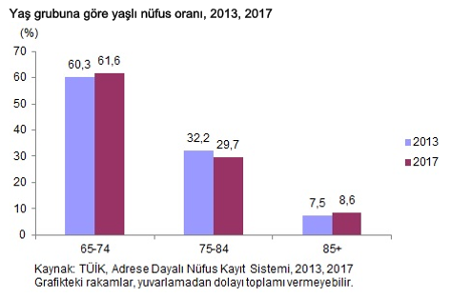
2017 Toplam yaşlı (65+) sayısı: | 6.895.385 | Kaynak: TÜİK
Huzurevlerinde toplam bakılan yaşlı sayısı: | 25.427 | Kaynak:Aile ve Sosyal Politikalar Bakanlığı
Yaşlı nüfüsun iş gücüne katılım oranı: | 11.80% | Kaynak: TÜİK
İşgücüne katılan yaşlı nüfüs: | 813.655
İşgücüne katılamayan yaşlı nüfus: | 6.081.730
Eşi ölen yaşlı sayısı | 3.770.672
Yaklaşık evde yanlız kalabilecek yaşlı sayısı | 3.770.000
Yaklaşık evde yanlız kalabilecek yaşlı sayısı tüm nüfüsa oranı | 4.70%
2013 engelli sayısı | 1.559.222
2013 65 yaş altı engelli sayısı | 1.188.284

